상품제안서
등산 수저세트, 국내산, 고급형, 3종 세트, 진공젓가락 | 상품코드: F27897

 |  |  |  |  |  |  | 02-412-0044 | www.easy1.co.kr
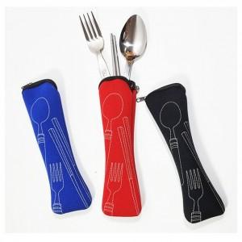

【상세/제작정보】

【인쇄/포장옵션】 | 실리콘인쇄 / 포장불가능

【공급단가】 | 수량 | 60~ | 180~ | 360~ | 540~ | 720~
*VAT별도 | 단가 | 6,250원 | 6,150원 | 6,000원 | 5,850원 | 5,750원

【상품 URL】 | https://dev.easy1.co.kr:443/src/goods_detail.php?gdno=27897

